Sheet1
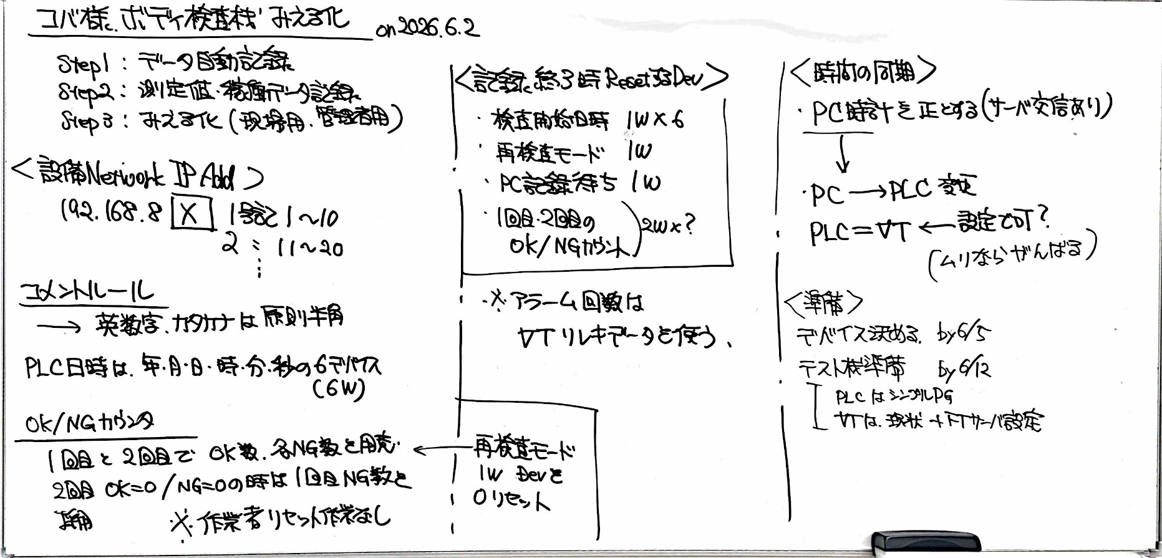
 |  | last update | 2026-07-20
機能用デバイス割付
機能 | 必要デバイス数 | 割付デバイス
検査開始日時 (年月日時分秒) | 1W*6 | EM10000-10005 | 年は西暦4桁で表現すること 時間は24時間表記のこと 秒は使用しない予定(0にする)
再検査モード | 1W | EM10010
PC記録待ち | 1W | EM10011
品番管理No | 1W | EM10012 | part_no.json参照のこと
OKカウンタ総合 | 2W | EM10090 | 発生毎にインクリメント
NGカウンタ総合 | 2W | EM10092 | 発生毎にインクリメント
OK/NGカウント 1回目 | 2W*N N=(NGカウンタの数+1) MAX50個 | EM10100-EM10199
OK/NGカウント 2回目 | 同上 | EM10200-EM10299

TP FTPサーバー書込み |  | B15

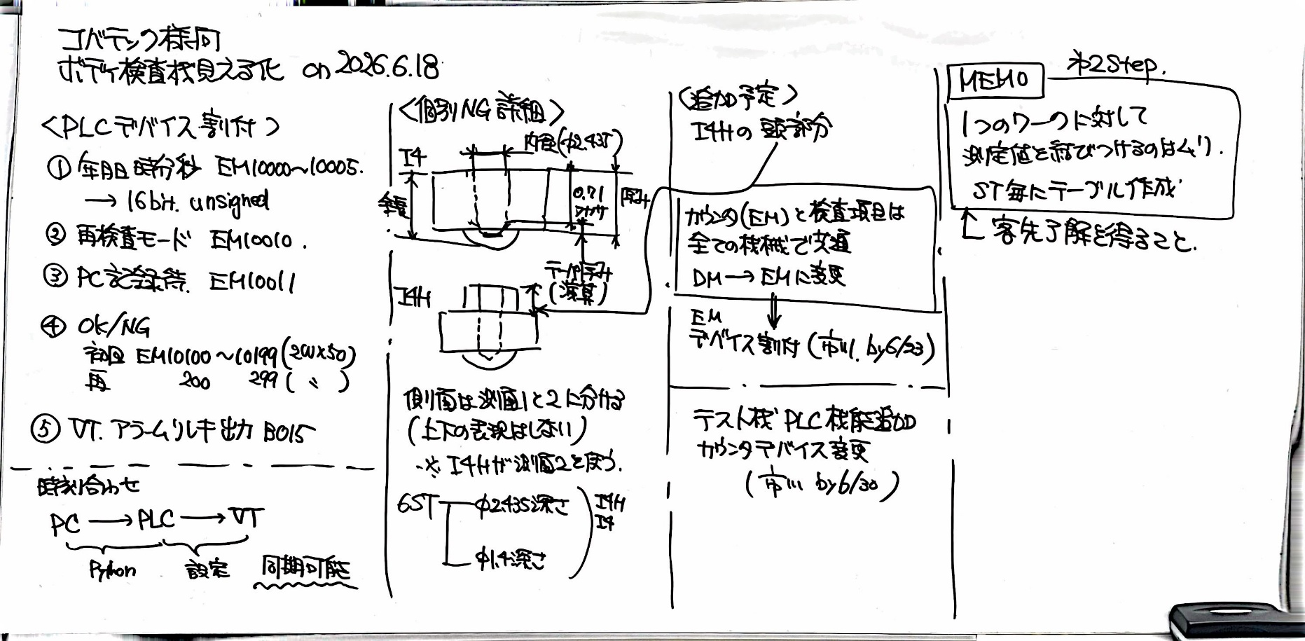
カウンタ別デバイス割付
 | 1回目 | 2回目
OKカウンタ | EM10100 | EM10200 | 使わない可能性高い
NGカウンタ | EM10102 | EM10202 | 使わない可能性高い
2ST内径 | EM10104 | EM10204
3STφ0.71深さ | EM10106 | EM10206
3ST全長 | EM10108 | EM10208
3STテーパー厚み | EM10110 | EM10210
3ST段差 | EM10112 | EM10212
4ST底面 | EM10114 | EM10214
4ST厚み | EM10116 | EM10216
5ST側面1 | EM10118 | EM10218
5ST側面2 | EM10120 | EM10220
6STφ2.435深さ | EM10122 | EM10222
6STφ1.4深さ | EM10124 | EM10224

アラーム履歴データ
日時(2W) | EM11000-EM11999 | 経過秒形式(基準=2000/1/1 00:00:00)
アラームデバイス(2W) | EM12000-EM12999 | 例) LR10.5 → 1005

